1.Revisar docs completa
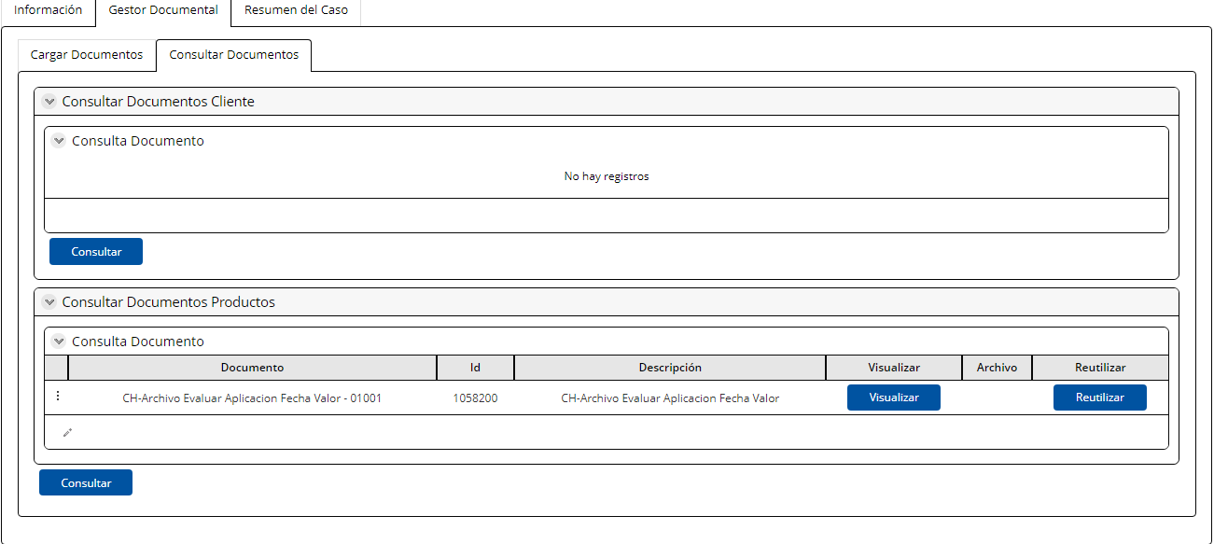
Nombre de la actividad: | Revisar documentación completa

Rol: | Ejecutivo de Negocios
Al Entrar: | En esta pantalla se realizará la validación de documentación según lo defino
Considerar:
Descripción | Se revisan y cargan los documentos legales para la constitución de garantías

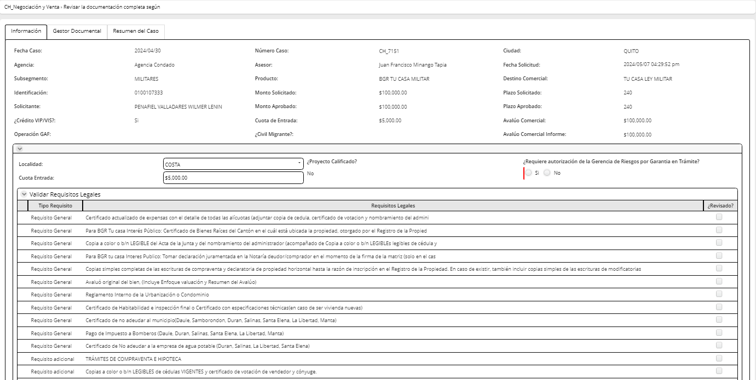
Campos | Comportamiento | Tipo | Reglas
PESETAÑA: Información del cliente
Sección: Información General
Información
Localidad del bien | Editable | Combo | Extrae combo localidad. Si la respuesta es SIERRA muestra los documentos obligatorios del check list para la SIERRA Si la respuesta es COSTA, muestra los documentos obligatorios del check list para la COSTA Este botón indica de igual manera en la actividad validar documentación legal que requisitos se despliegan.
Tipo de Trámite | Editable | Combo | Este campo se activda unicamente cuando la localidad escogida es SIERRA y tiene las 4 respuestas siguientes: VIP/VIS CANCELACIÓN COMPRA VENTA HIPOTECA COMPRA VENTA HIPOTECA HIPOTECA
Cuota Entrada | Editable | Numérico | Extrae de la actividad regularizar documentación
Validar Requisitos Legales
Tipo Requisito | Visible, no editable | Texto | Este campo se extrae del CATALOGO REQUISITOS CREDITO
Requisito | Visible, editable, obligatorio | Link | En este campo el asesor tiene que cargar los documentos determinados como obligatorios, caso contrario no pude pasar en el flujo
Requisitos Legales Incorrectos | No editable | check | Validar doc legal Sierra /Costa. Estas respuestas aparecen cuando es una devolución de esta actividad
Observaciones | No editable | Texto | Validar doc legal Sierra /Costa. Estas respuestas aparecen cuando es una devolución de esta actividad
Solicitar autorización desembolso para garantía en tramite |  |  | Esta sección apararece cuando el flujo viene de la actividad registrar avance de la operación. Matrices firmadas= SI. Garantía en Tramite=SI
Proyecto Calificado | No editable | Boleano | Extrae de la actividad revisar perfil cliente y condiciones
Garantia en Trámite | No editable | Boleano | Extrae de la actividad registrar avance de la operación
Estado del tramite | No editable | Combo | Extrae de la actividad registrar avance de la operación
Matrices firmadas | No editable | Boleano | Extrae de la actividad registrar avance de la operación
Estimado gastos legales | No editable | Numérico | Extrae de la actividad registrar avance de la operación
Observaciones | No editable | Texto | Extrae de la actividad registrar avance de la operación
Solicitar autorización | Visible, editable | Boleano | Si respuesta =NO, el flujo regresa a la actividad registrar avance de la operación Si respuesta= SI, el flujo va a la actividad Autorizar desembolso con garantía en tramite

PESTAÑA: Gestor Documental: CARGAR CONSULTAR DOCUMENTOS
Al Salir
Botón
Devolver: Este botón regresa permite volver a la actividad Aprobación Definitiva de Avalúo en el Analisis
Botón
Continuar: Este botón permite continuar a la actividad Validar documentación Sierrra Costa
Al salir cuando es reproceso
AL salir de esta actividad va a la actividad aprobar exepción de garantía en tramite cuando se llenaron los campos solicitar autorización

2.Val doc legal SierraCosta
Nombre de la actividad: | Validar documentación legal Sierra/Costa |  |  | Esta actividad es la misma que en la pantalla de documentación legal costa, solo les diferencia el check list

Rol: | Analista Legal / Abogado Sucursal / Subgerente del area legal/ Abogado jr( sea costa o sierra según lo escogido en el campo localidad en la actividad revisar documentación completa)
Al Entrar:
Considerar:
Descripción | En esta pantalla se realizará la validación de la documentación por el Analista Legal / Abogado Sucursal/ Subgerente Legal – Soporte Negocio, según el checklist de producto.

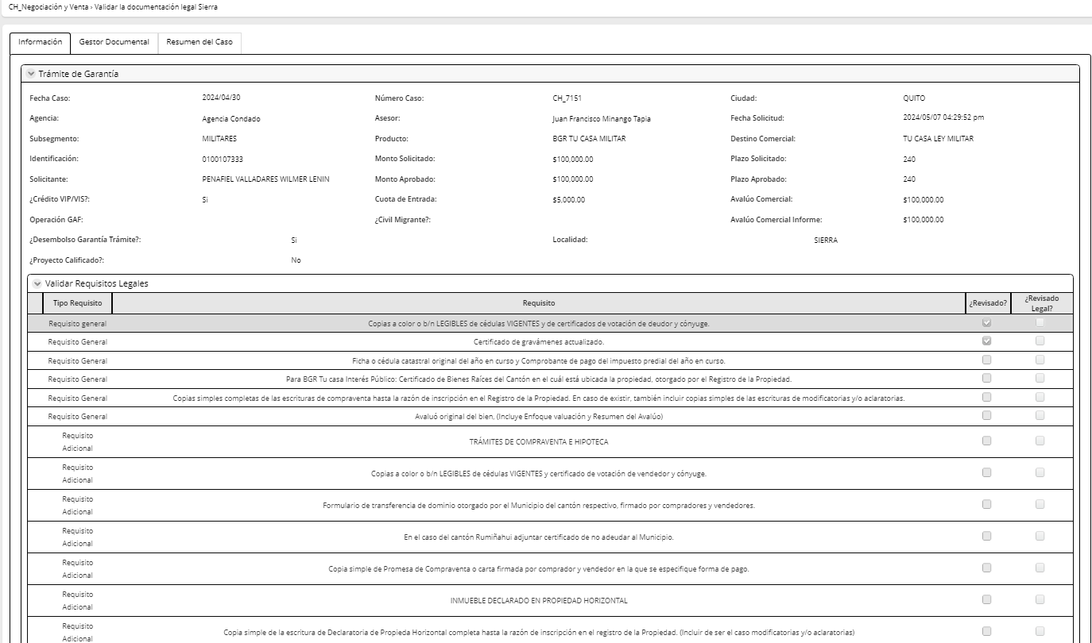
Campos | Comportamiento | Tipo | Reglas
PESETAÑA: Información del cliente
Sección: Información General
Información
Localidad | No editable | combo | Extrae de la actividad revisar la documentación completa
Tipo de Trámite | No editable | combo | Extrae de la actividad revisar la documentación completa
Validar Requisitos Legales
Tipo Requisito | No editable | Texto | Este campo se extrae del CATALOGO REQUISITOS CREDITO
Requisito | No editable | Link | Este link permite visualizar y descargar los documentos
Requisitos Legales Incorrectos | Editable | check | Cuando uno de los requisitos no está validado, el flujo debe regresar a la actividad revisar documentación completa
Observaciones | Editable | Texto | Este campo se habilita cuando Requisitos legales correctos=NO y hay como ingresar por cada documento una observación
Garantía en trámite proyecto calificado
Proyecto Calificado | Editable, obligatorio | Boleano | Ingresa el oficial
Ejecutor en trámite | Editable, obligatorio | Combo | Extrae combo Ejecutor en tramite: Banco/cliente. Si proyecto calificado= SI, Ejecutor es banco tiene que venir bloqueado ABOGADO BANCO
Localidad | Visible, no editable | Combo | Extraido de la actividad revisar documentación completa
Tipo de Trámite | Visible, no editable | Combo | Extraido de la actividad revisar documentación completa
Botón ( No será necesario incluir ya que la funcionalidad de Logiflow no necesita el boton para enviar la notificación, se envía al dar click en continuar. )
Autorización: Se activa cuando el ejecutor en tramite es el cliente y envia un pedido de autorización a Subgerente Negocio (la cual es copiada al asesor). El mensaje de la notificación es el siguiente: El cliente XXX con identificación número XXX, realizará los trámites con un abogado externo. Y se envía documentación al negocio
PESTAÑA: Gestor Documental: CARGAR y CONSULTAR DOCUMENTOS
Al Salir
Si requisitos legales correctos= SI y Abogado Banco realiza el tramite: El flujo continua a registrar avance de la operación. Envía notificación: El proceso se realizará con garantía en trámite. El cliente XXX con identificación número XXX, realizará los trámites con un abogado de BGR. Si requisitos legales correctos= SI y Cliente realiza el tramite: El flujo va a la actividad autorización cliente Si uno de los requisitos legales obligatorios es INCORRECTO, regresa a la actividad revisar documentación completa
Botón
Continuar
Este botón permite lanzar la acción con respecto a las reglas mencionadas al salir

3.Registrar avance operaciones
Nombre de la actividad: | Registrar Avance de operaciones

Rol: | Analista Legal
Al Entrar:
Considerar: | Si el flujo vuelve a esta actividad porque el campo solicitar autorización de la actividad revisar documentación completa= NO, entonces aparece una notificación con la sigueinte información en la parte superior de la pantalla: Asesor no pide autorización de desembolso con garantía en tramite. En espera de constitución de garantía
Descripción | Esta actividad permite registrar el avance de operaciones de las operaciones en curso

Campos | Comportamiento | Tipo | Reglas
PESTAÑA: Información del cliente
Sección: Información General
Avance de Operaciones
Nombre del proveedor | combo | editable | Extrae el combo nombre del proveedor legal
Estado del trámite | Visible, editable, obligatorio |  | Extrae catalogo Estado trámite Si respuesta= 1- Inicio de Tramite 2- Municipio Catastro 3- Municipio pago impuestos Entonces el flujo se queda en la actividad avance de operaciones Si respuesta= 4- Notaria firmas ( a partir de este campo ya estan las matrices firmadas) 5- Notaria cerrar escritura 6- Registro de la propiedad Revisión 7- Registro de la propiedad inscripción Entonces el campo Garantía en Tramite=SI y campo matrices firmadas=SI y el flujo va a la actividad de revisar documentación completa y se habilita la sección de solicitar desembolso con garantia en tramite 8- Finaliza Tramite Legal Si esta es la respuesta, el flujo va a a la actividad escanear facturas y generar medio de constitución de garantías Cuando es reproceso: Este campo debe mostrar la primera respuesta como NO EDITABLE y guardarla para volverse a mostrar EDITABLE para la nueva respuesta y que esta también sea visible, no editable Para la continuación del flujo siempre se tomará en cuenta la ultima aparición del campo Estado del Tramite | 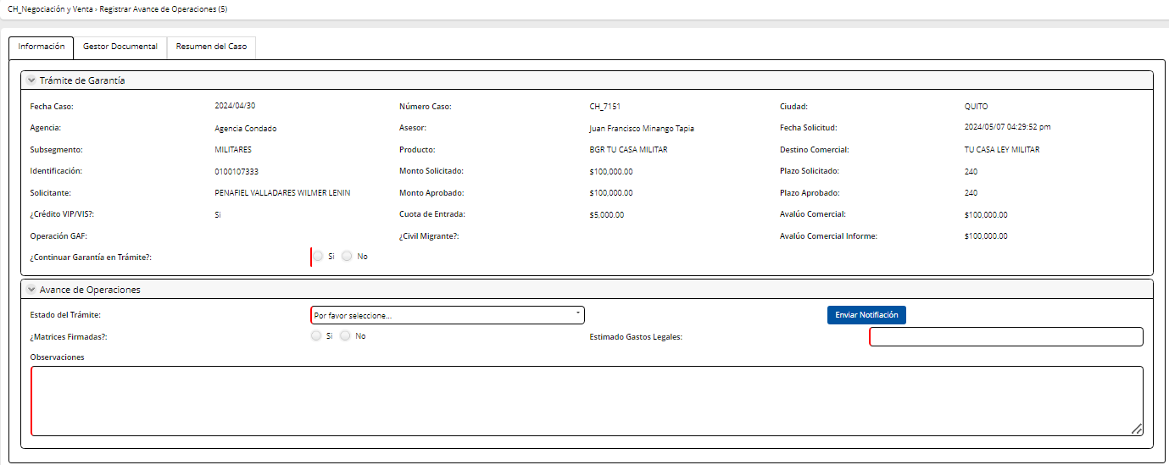
Garantía en Trámite | No editable | Boleano | A partir del estado notaria firmas, este campo va quemado SI. Es decir con los estados: 4- Notaria firmas 5- Notaria cerrar escritura 6- Registro de la propiedad Revisión 7- Registro de la propiedad inscripción Si respuesta=NO, flujo vuelve a la actividad escanear facturas y generar medio
Matrices firmadas | No editable | Boleano | A partir del estado notaria firmas, este campo va quemado SI. Es decir con los estados: 4- Notaria firmas ( a partir de este campo ya estan las matrices firmadas) 5- Notaria cerrar escritura 6- Registro de la propiedad Revisión 7- Registro de la propiedad inscripción Matrices firmadas=NO, flujo se queda en la presente actividad
Estimado gastos legales | Editable | Numérico | Ingresa legal
Observaciones | Visible, editable, obligatorio | Texto | Max 500 caracteres
Solicitar autorización desembolso para garantía en tramite |  |  | Esta sección apararece cuando el flujo viene de la actividad registrar avance de la operación. Matrices firmadas= SI. Garantía en Tramite=SI
Proyecto Calificado | No editable | Boleano | Extrae de la actovodad revvisar documentación completa
Garantia en Trámite | No editable | Boleano | Extrae de la actovodad revvisar documentación completa
Estado del tramite | No editable | Combo | Extrae de la actovodad revvisar documentación completa
Matrices firmadas | No editable | Boleano | Extrae de la actovodad revvisar documentación completa
Estimado gastos legales | No editable | Numérico | Extrae de la actovodad revvisar documentación completa
Observaciones | No editable | Texto | Extrae de la actovodad revvisar documentación completa
Solicitar autorización | No editable | Boleano | Extrae de la actovodad revvisar documentación completa
Liquidación de Gastos Legales
RUC/ Cédula | Editable | Numérico | Ingresa legal
Número de cuenta | Editable | Numérico | Ingresa legal

Botón ( No será necesario incluir ya que la funcionalidad de Logiflow no necesita el boton para enviar la notificación, se envía al dar click en continuar. )
Enviar Notificación Se envía notificación al Asesor po correo Ha iniciado el proceso de constitución de Garantía: Estatus(respuesta de campo estado del trámite), correspondiente al cliente (nombre del cliente) con identificación XXX. Matrices firmadas: (valor se extrae del campo) Estimado Gastos legales: (valor se extrae del campo) Observaciones:(valor se extrae del campo)
PESTAÑA: Gestor Documental: CONSULTAR DOCUMENTOS
Al Salir
Al Salir de esta actividad, el flujo regresa a la actividad revisar documentación completa

4.Escanear fact y generar Medio
Nombre de la actividad: | Escanear facturas y generar medio

Rol: | Analista Legal / Abogado Sucursal / Subgerente del area legal
Al Entrar:
Considerar:
Descripción | Esta actividad permite escanear facturas y generar medio para la liquidación

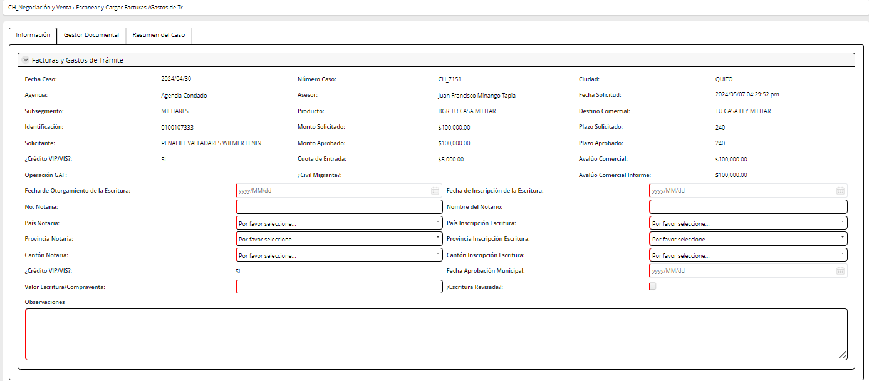
Campos | Comportamiento | Tipo | Reglas
PESETAÑA: Información del cliente
Sección: Información General
Datos Legal
Fecha de Otorgamiento de la Escritura | Editable | Fecha | Ingresa el asesor
Fecha de isncripción de la Escritura | Editable | Fecha | Ingresa el asesor
No Notaria | Editable | Alfanumérico | Ingresa el asesor
Nombre del Notario | Editable | Texto | Ingresa el asesor
País Notaría ( se elimina ) | Editable | Combo | Ingresa el asesor
Provincia Cantón Notaría | Editable | Combo | Ingresa el asesor | Se actualiza Provincia Notaría
País Inscrpción Escritura ( se elimina ) | Editable | Combo | Ingresa el asesor
Provincia Cantón Inscripción Escritura | Editable | Combo | Ingresa el asesor
Crédito VIP/VIS | Visible, no editable | Boleano | Campo se extrae de la actividad revisar el perfil cliente y condiciones
Estimado Gastos Legales | Visible, no editable | Numérico | Campo se extrae de la actividad revisar el perfil cliente y condiciones
Fecha Aprobación Municipal | Editable | Fecha | Ingresa el asesor
Valor Escritura/ Compravente | Editable | Numérico | Ingresa el asesor
Escritura Revisada | Editable | Boleano | Ingresa el asesor
Observaciones | Editable | Texto | Max 500 caracteres
Liquidación de Gastos Legales
Facturas y liquidación | Editable | Link | Este link permite cargar las facturas
Nombre del cliente ( No incluir campo ) | No Editable | Texto | Extrae de la digitación
Identificación ( No incluir campo ) | No Editable | Numérico | Extrae de la digitación
Asesor ( No incluir campo ) | No Editable | texto | Extrae del sistema
Total liquidación | Editable | Numérico | Ingresa legal
Nombre del proveedor | No Editable | Combo | Extrae de la actividad registrar avance de operaciones
RUC/ Cédula | No Editable | Numérico | Extrae de la actividad registrar avance de operaciones
Número de cuenta | No Editable | Numérico | Extrae de la actividad registrar avance de operaciones
Botón ( No será necesario el boton ya que según la funcionalidad de Logiflow está opción se encuntra en los 3 puntos de la pantalla )
Medio de constitución de garantía Botón que genera el medio de constitución de garantía en excel
PESTAÑA: Gestor Documental: CARGAR yCONSULTAR DOCUMENTOS
Al Salir
El flujo sale del usbproceso de constitución de garantías y entra al subproceso de instrumentación a la actividad de registrar unstrucciones operativas
Los documentos de la liquidación de gastos legales y las facturas deben ser enviados al gesotr automaticamente

5.Autorización desembolso garan
Nombre de la actividad: | Autorizar desembolso con Garantía en Tramite

Rol: | Administrador de Crédito
Al Entrar:
Considerar:
Descripción | Esta actividad permite al administrador de crédito aprobar una operación con garantía en trámite

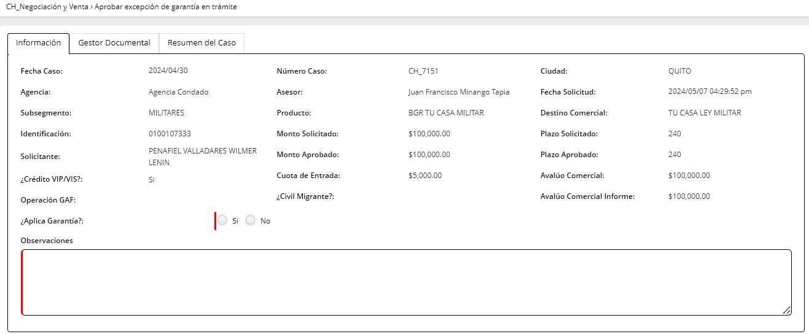
Campos | Comportamiento | Tipo | Reglas
PESTAÑA: Información del cliente
Sección: Información General
Exepción por Garantía |  |  | Esta sección se activa cuando el flujo viene de la actividad revisar documentación completa y la respuesta al campo solicitarautorización=SI
Proyecto Calificado | No editable | Boleano | Extrae de la actividad registrar avance de la operación
Garantia en Trámite | No editable | Boleano | Extrae de la actividad registrar avance de la operación
Estado del tramite | No editable | Combo | Extrae de la actividad registrar avance de la operación
Matrices firmadas | No editable | Boleano | Extrae de la actividad registrar avance de la operación
Estimado gastos legales | No editable | Numérico | Extrae de la actividad registrar avance de la operación
Observaciones | No editable | Texto | Extrae de la actividad registrar avance de la operación
Solicitar autorización | No editable | Boleano | Extrae de la actividad registrar avance de la operación
Exepción para desembolso con Garantía en Trámite | Editable | Boleano | Si respuesta=SI, el flujo va a registrar avance de operaciones/ desembolso autorizado y al subproceso de instrumentación a la actividad registrar instrucciones operativas paralelamente Si respuesta=NO va a la actividad revisar documentación completa
Observaciones | Visible, editable | Combo | Max 500
PESTAÑA: Gestor Documental: CARGAR yCONSULTAR DOCUMENTOS
Al Salir
1/ Al salir de autorización para que cliente realice Tramite de Garantía:
Se envía una notificación al Asesor con el siguiente mensaje: El desembolso con garantía en tramite del cliente XXX con identificación XXX ha sido aprobado/negado (según sea el caso).

8.Validr doc y registrar No exp
Nombre de la actividad: | Validar documentos y registrar No de expediente

Rol: | TCS- Garantías
Al Entrar:
Considerar:
Descripción | Esta actividad permite a TCS validar los documentos d ela garantía constituida

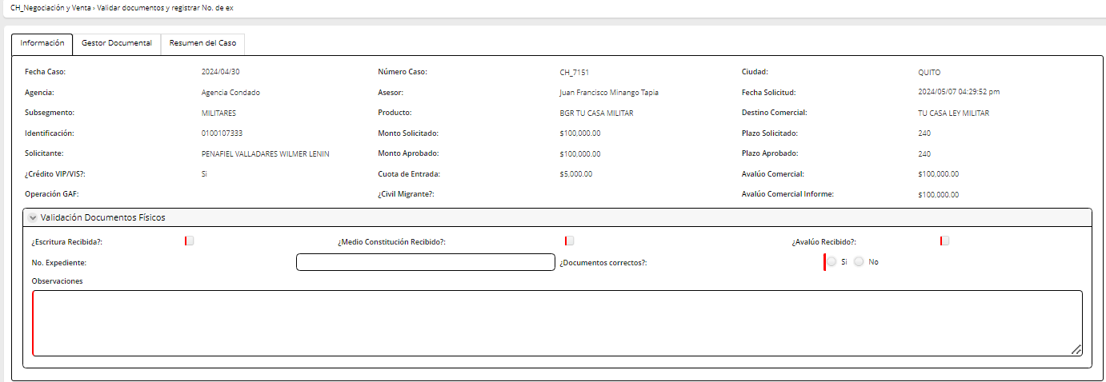
Campos | Comportamiento | Tipo | Reglas
Sección: Información General
Validar documentos físicos
Escritura Recibida | Visible, editable | check | Ingresa el asesor
Medio constitución recibido | Visible, editable | check | Ingresa el asesor
Avalúo Recibido | Visible, editable | chek | Ingresa el asesor
No Expediente | Visible, editable | Numérico | Extrae de la actividad aprobación definitiva de avalúo
Documentos Correctos | Visible, editable | Boleano | Si respuesta=SI, fin del subproceso de constitución de garantías, el flujo va a la actividad registrar condiciones operativas del subproceso de instrumentación Si respuesta=NO, el flujo va la actividad escanear factura y generar medio de constitución
Observaciones | Visible, editable | Alfanumércio | Ingresa TCS
PESTAÑA: Gestor Documental: CONSULTAR DOCUMENTOS

